Лист1
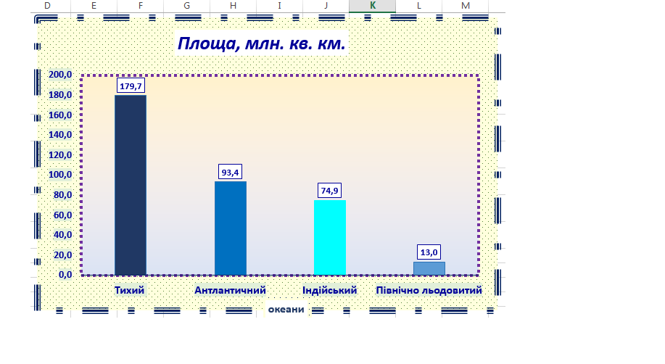
ТИХИЙ ОКЕАН | ПЛОЩА МЛН 179,7 КМ | 49.80%
АТЛАНТИЧНИЙ ОКЕАН | ПЛОЩА МЛН 93,4 КМ | 25.90%
ІНДІЙСЬКИЙ ОКЕАН | ПЛОЩА МЛН 74,9 КМ | 20.70%
ПІВНІЧНО ЛЬОДОВИТИЙ ОКЕАН | ПЛОЩА МЛН 13,0 КМ | 3%
СВІТОВИЙ ОКЕАН | ПЛОЩА МЛН 361,0 КМ | 71%

